상품제안서
H닷 심플화이트 자석비누홀더 | 상품코드: F22310

 |  |  |  |  |  |  | 02-412-0044 | www.easy1.co.kr
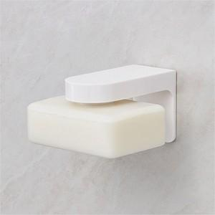 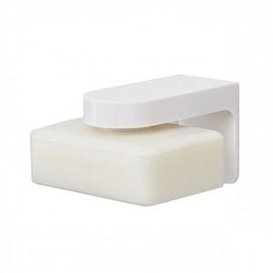 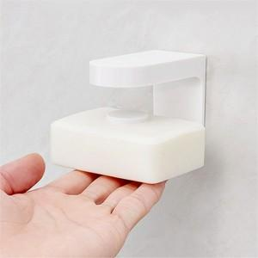

【상세/제작정보】

【인쇄/포장옵션】 | 풀칼라 / 포장불가능

【공급단가】 | 수량 | 100~ | 300~ | 500~ | 1,000~ | 3,000~
*VAT별도 | 단가 | 6,340원 | 6,110원 | 5,870원 | 5,640원 | 5,490원

【상품 URL】 | https://easy1.co.kr:443/src/goods_detail.php?gdno=22310

